Login
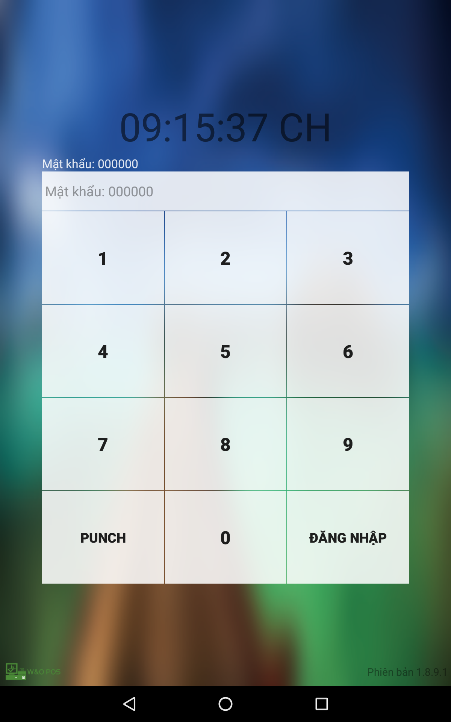
Table | MST_USER
USER_ID |  | Số sinh tự động
USER_NAME
FULL_NAME
PASSWORD
ACTIVE | User có đang được active không?

Table | MST_COMMON
COMMON_NO
CLASSNO
CLASSNAME
DATA_1
DATA_2
DATA_3
DATA_4
DATA_5
DATA_6
DATA_NUMBER_1
DATA_NUMBER_2
DATA_NUMBER_3
DATA_NUMBER_4
DATA_NUMBER_5
DATA_NUMBER_6
DATA_FLG
DEL_FLG
DESC
INSERT_DATE
UPDATE_DATE

Main_Screen
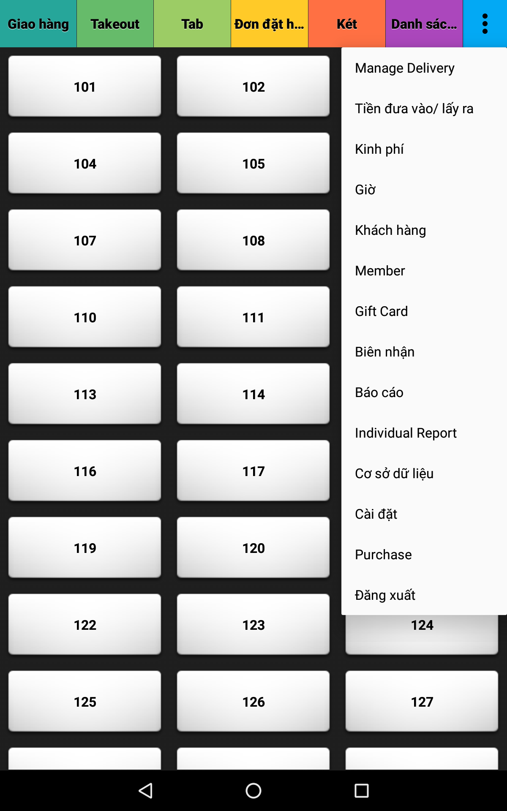
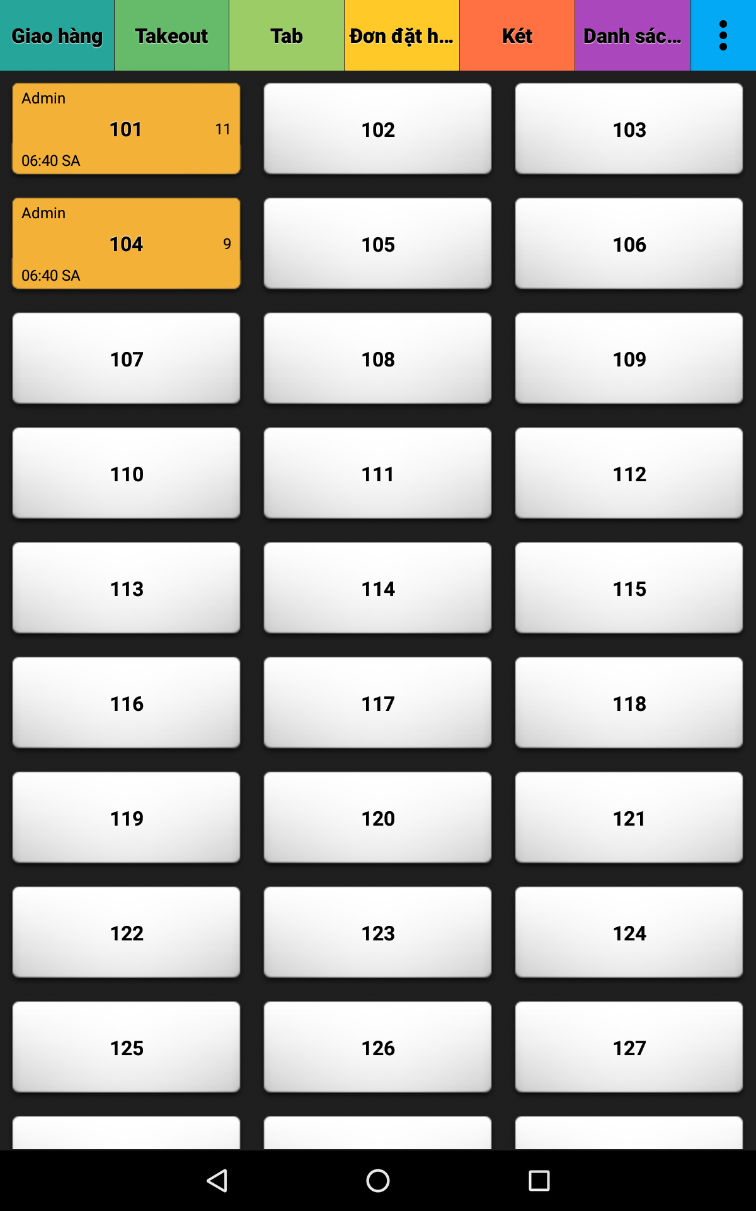
MST_TABLE
TABLE_ID |  | Số sinh tự động
TABLE_NAME
NUM_OF_CUST | Số lượng khách có thể chứa của bàn này

TABLE_STATUS
STATUS_ID |  | Số sinh tự động
TABLE_ID
STATUS | Đã kết thúc trạng thái của Table chưa?
START_DATE | Ngày giờ đặt bàn
UPDATE_DATE | Ngày giờ cập nhật đặt bàn

TABLE_STATUS_PRODUCS
STATUS_PRODUCS_ID |  | Số sinh tự động
STATUS_ID
PRODUCT_CD
DEL_FLG |  | Trạng thái nếu bị hủy, TRUE => Hủy, Default là FALSE
DEL_REASON |  | Lý do hủy

Thanh toan
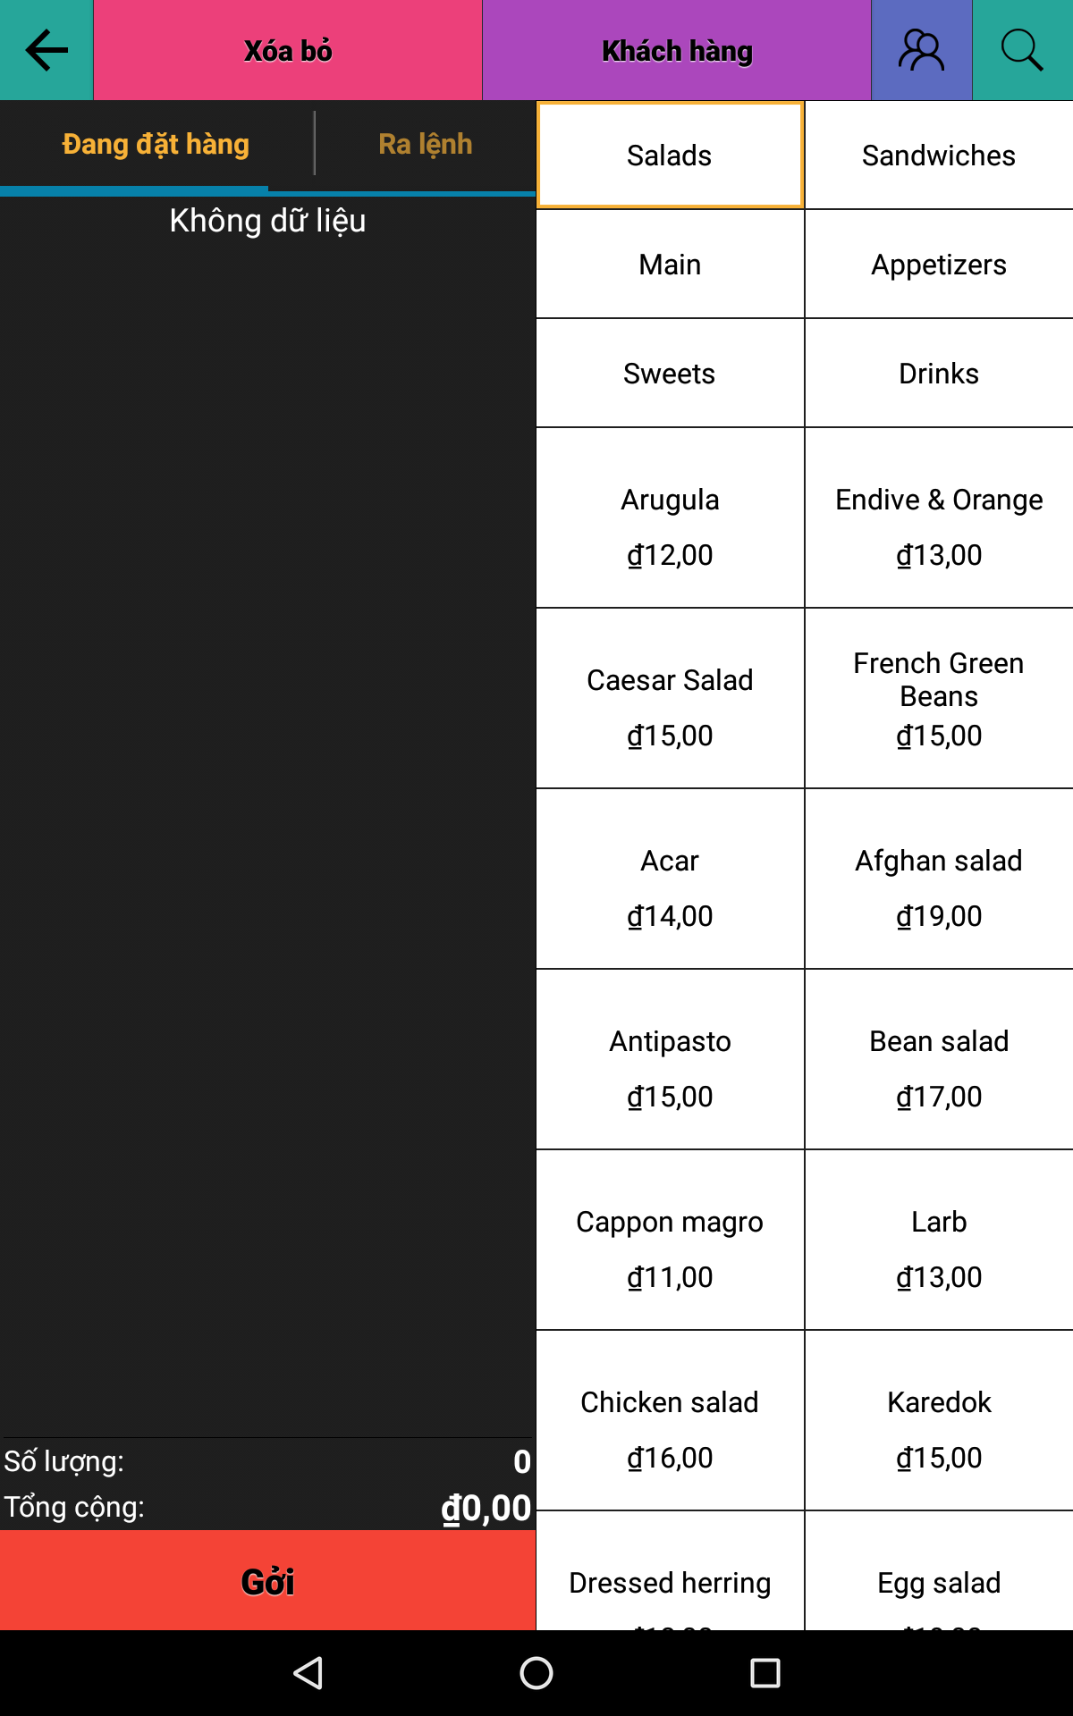

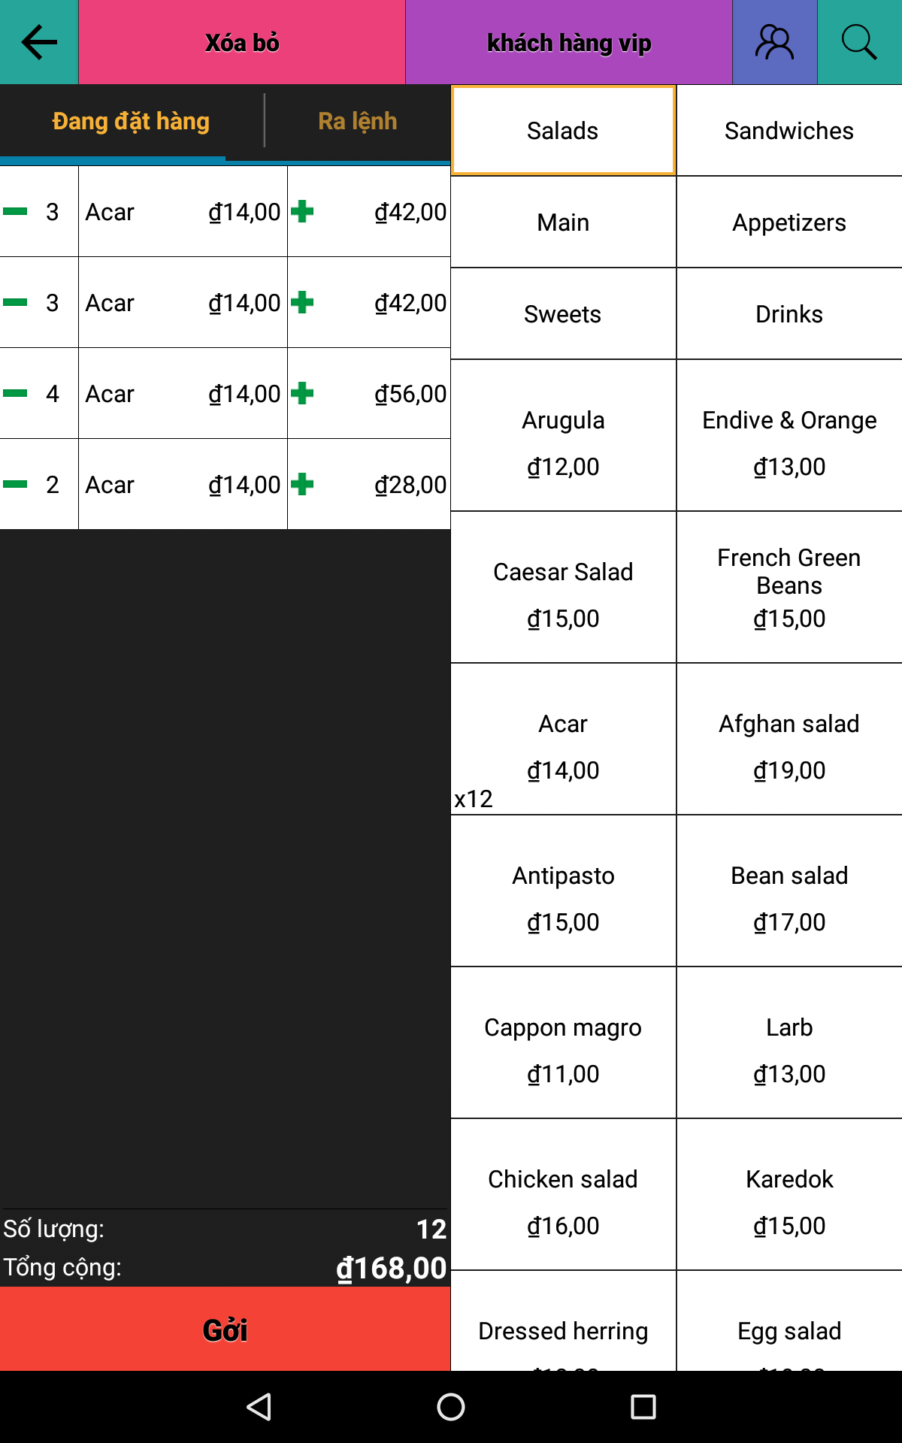

Thanh Toan 2
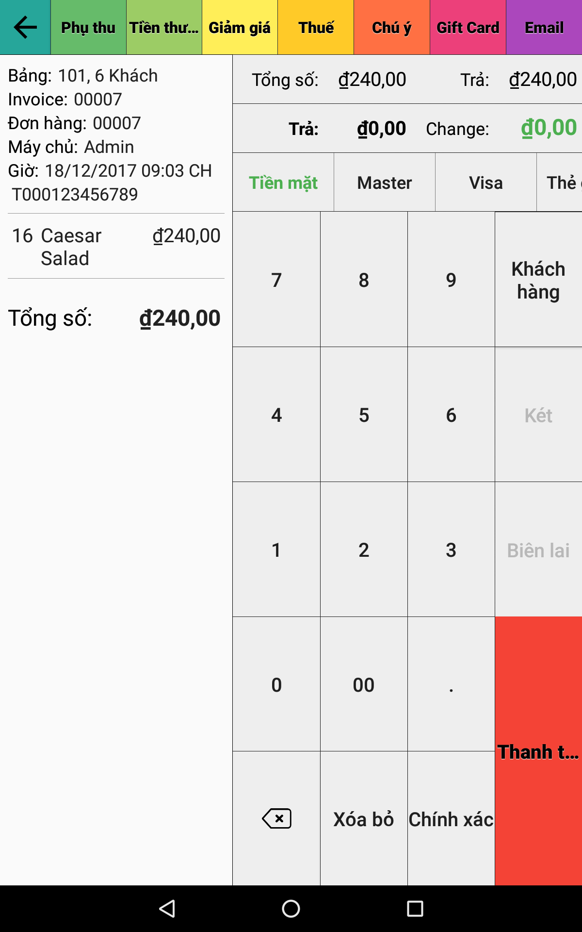

Report
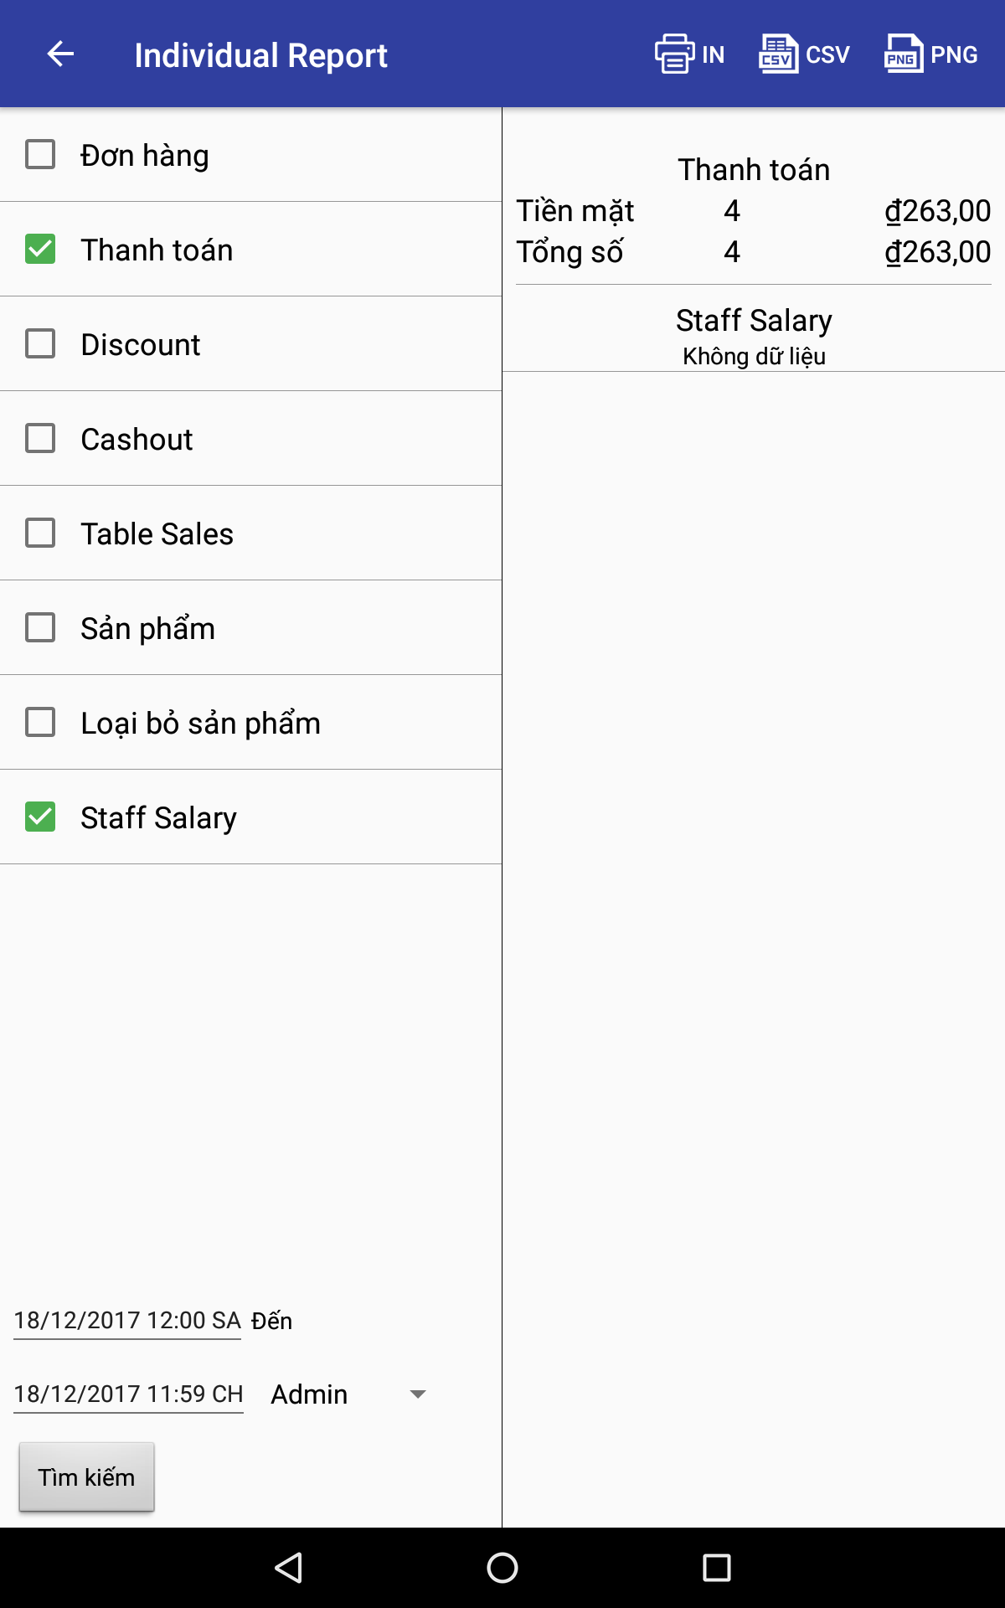
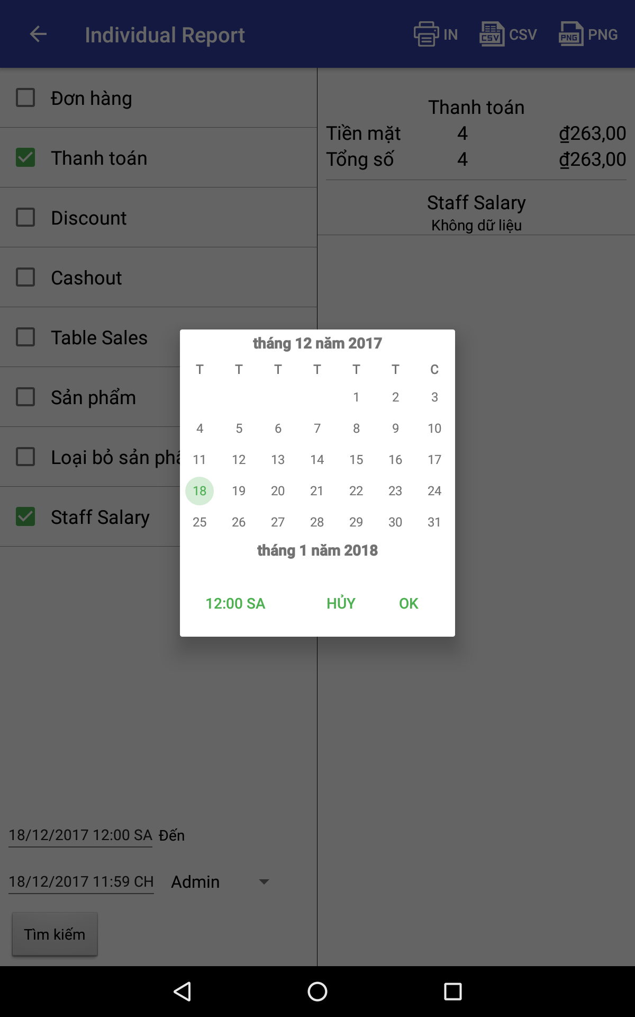

Setup
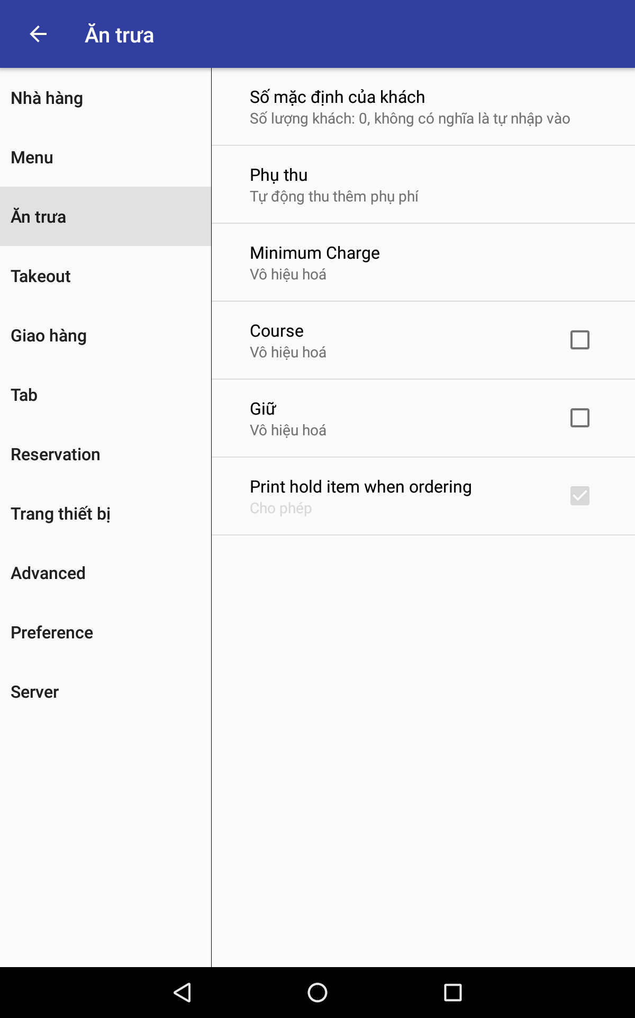
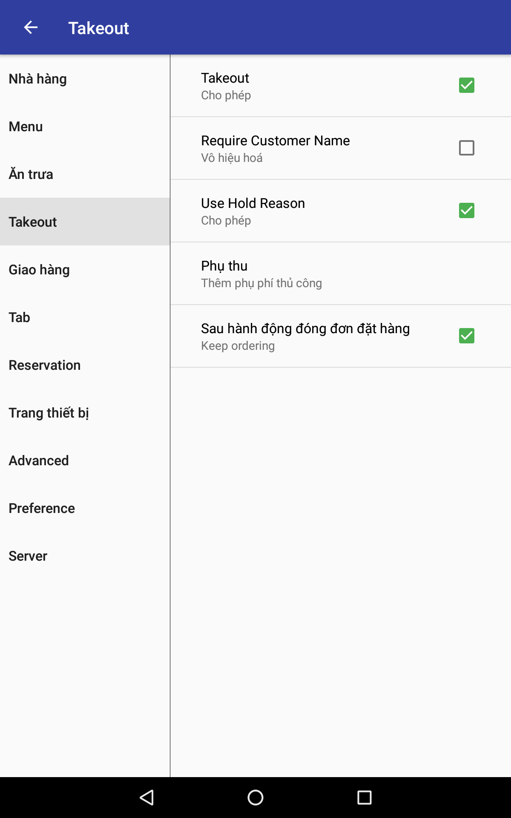
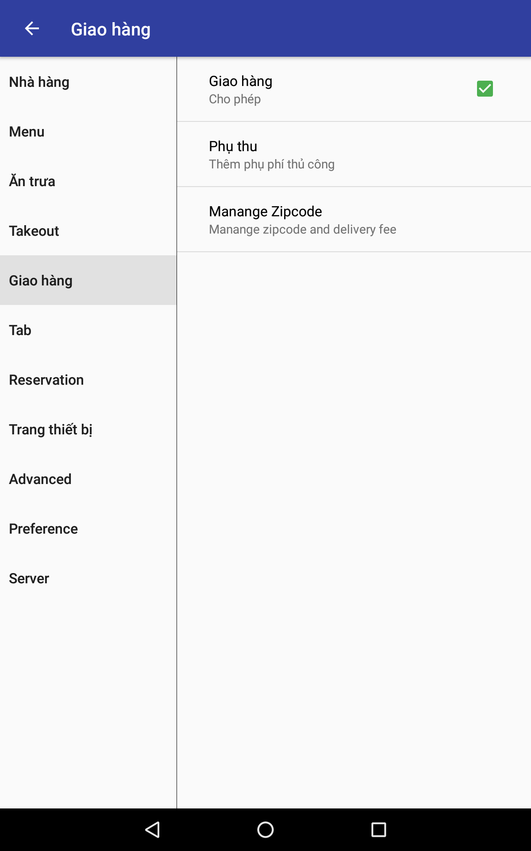
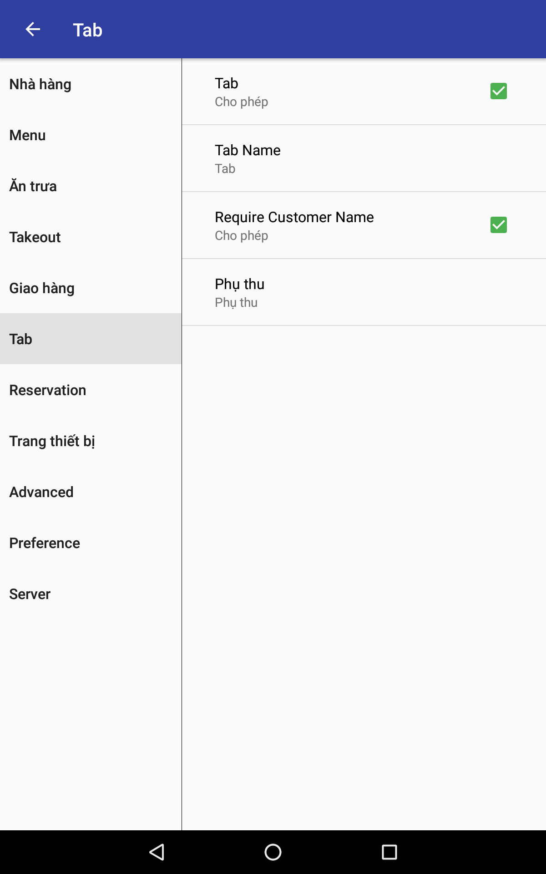
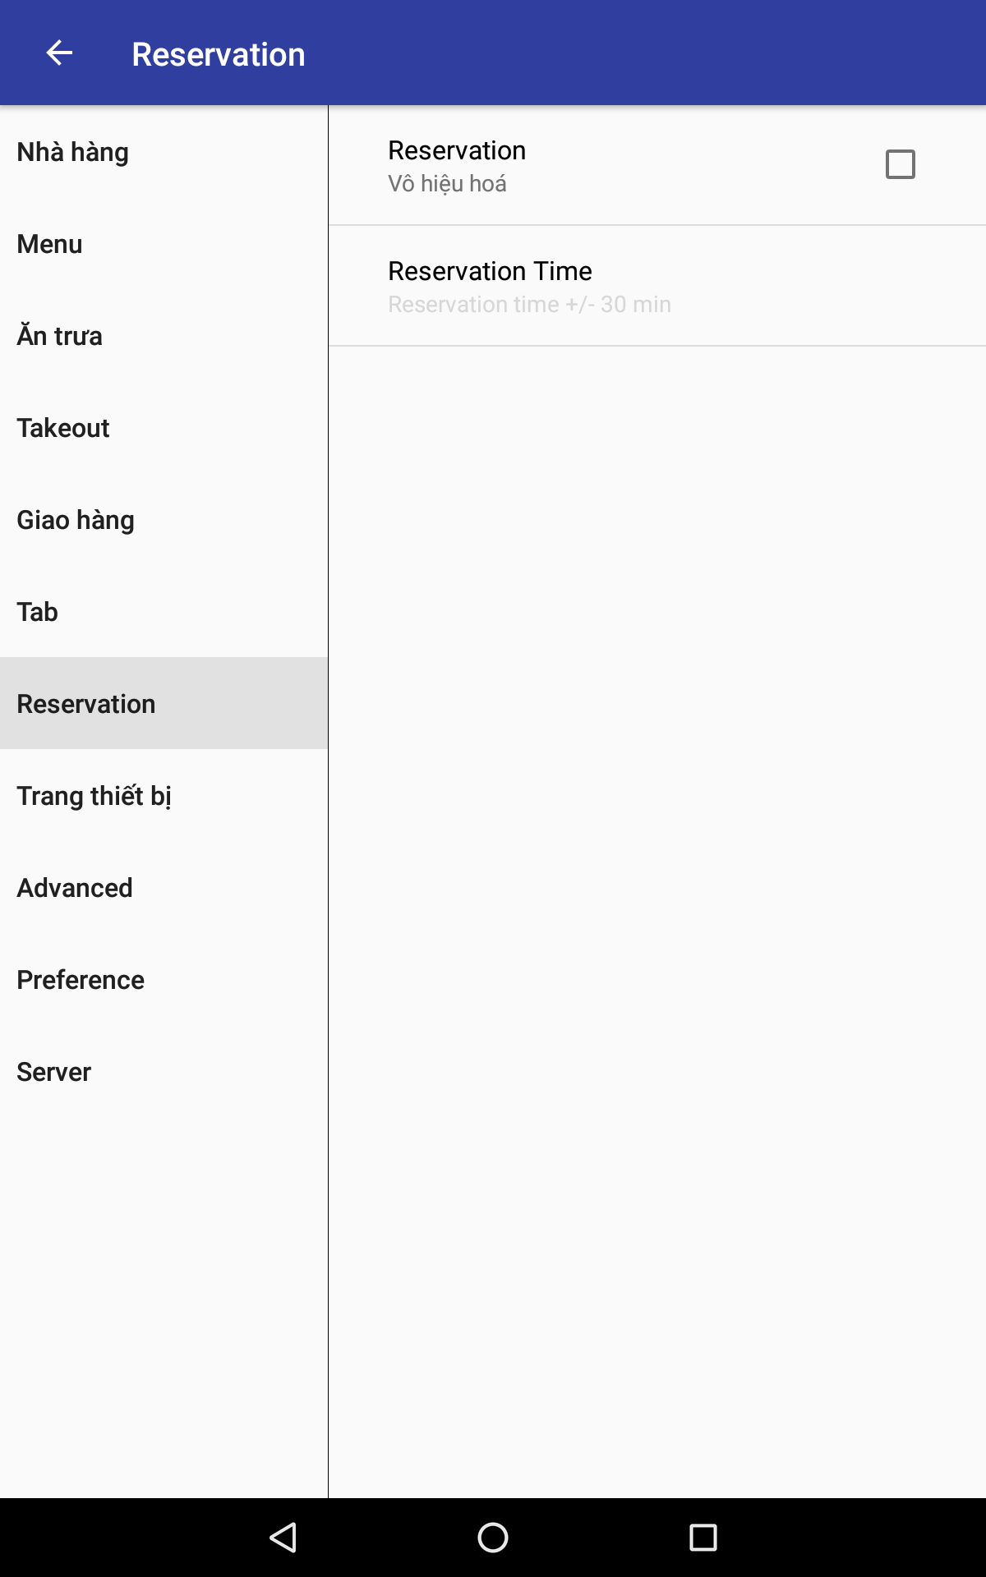
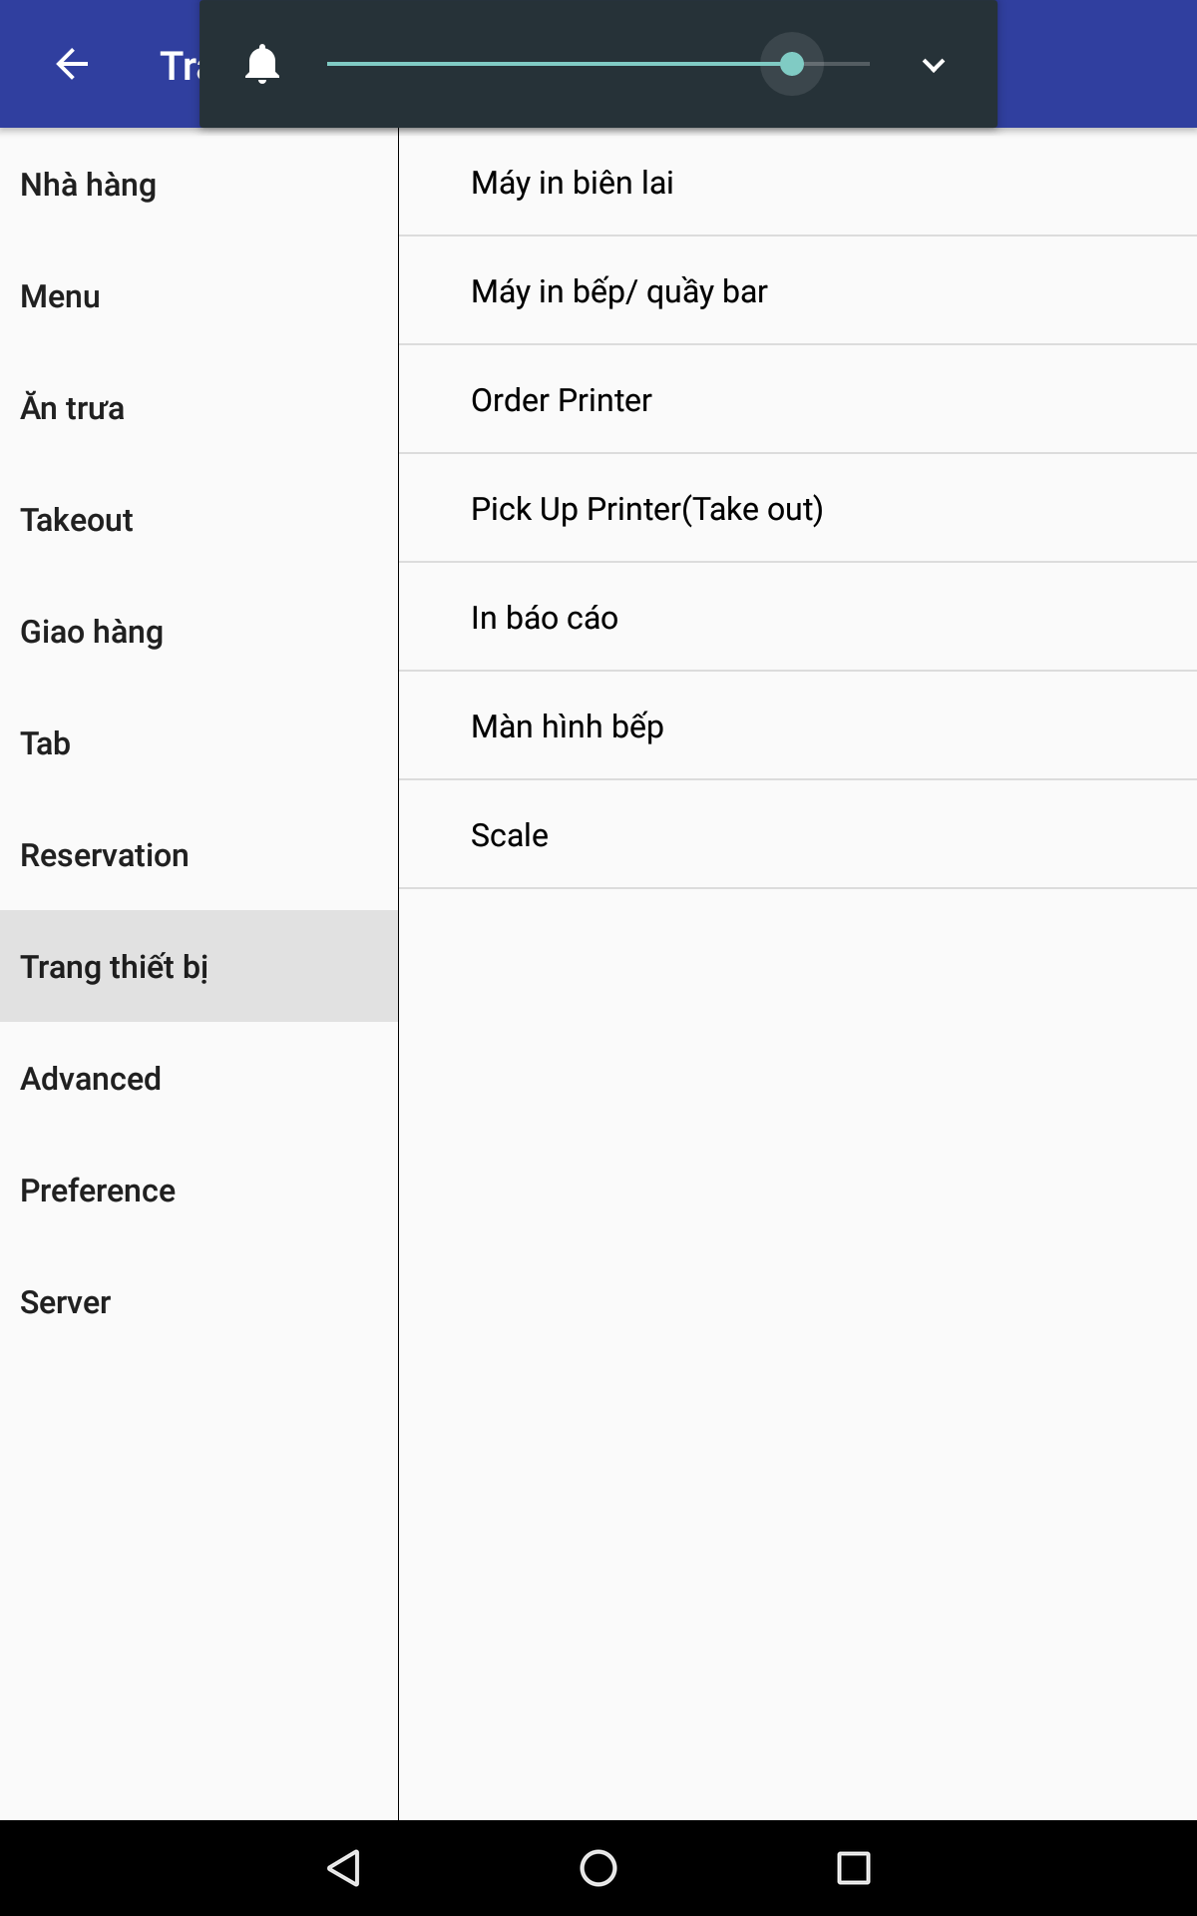
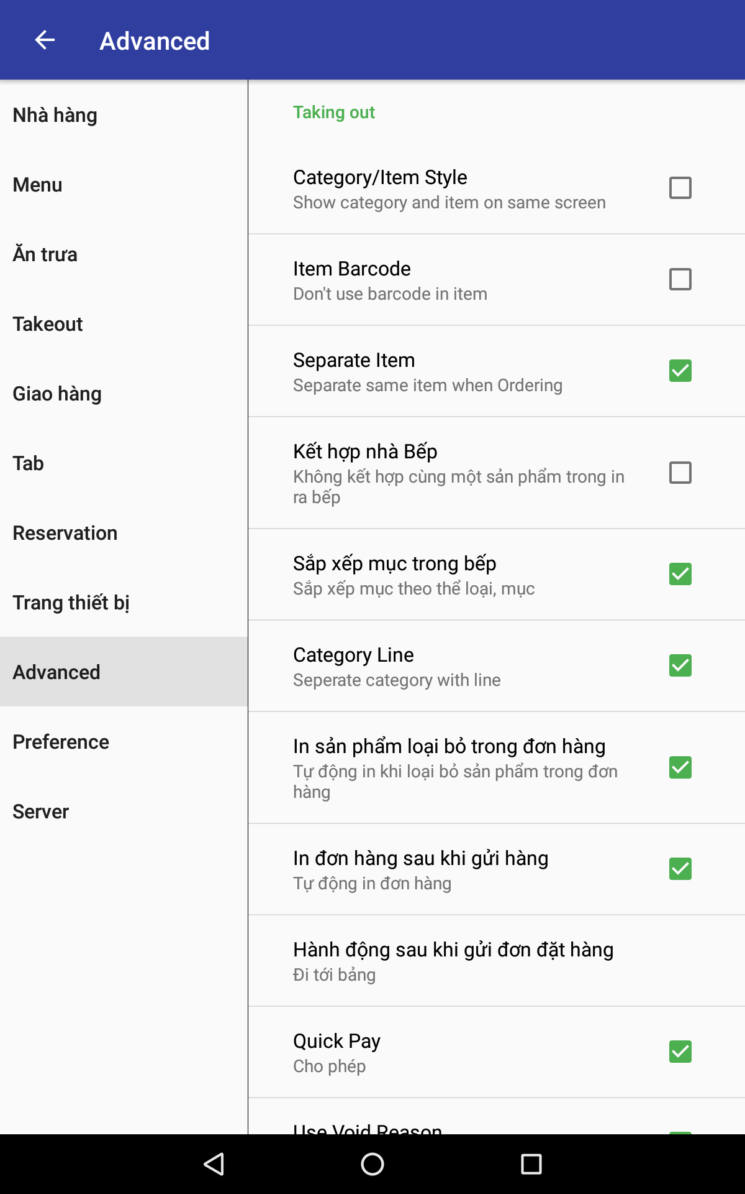
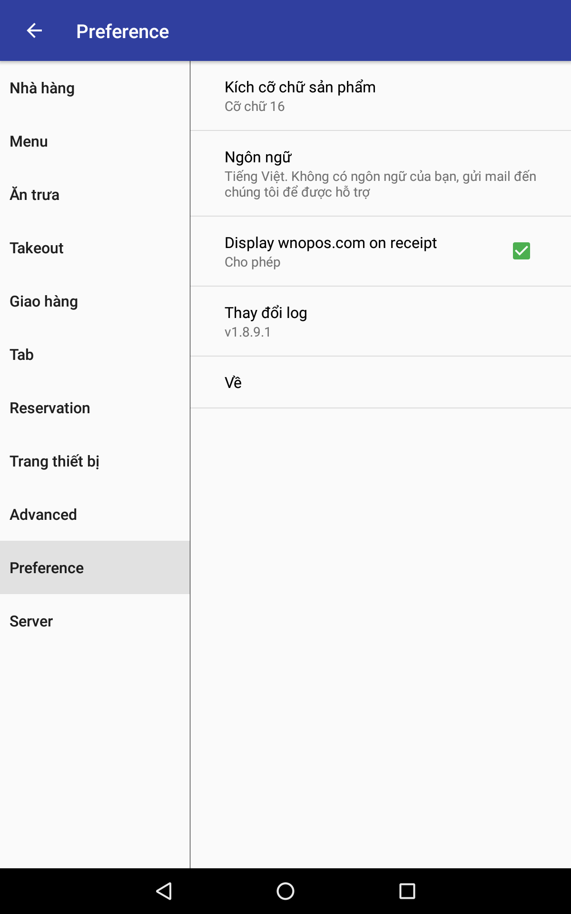
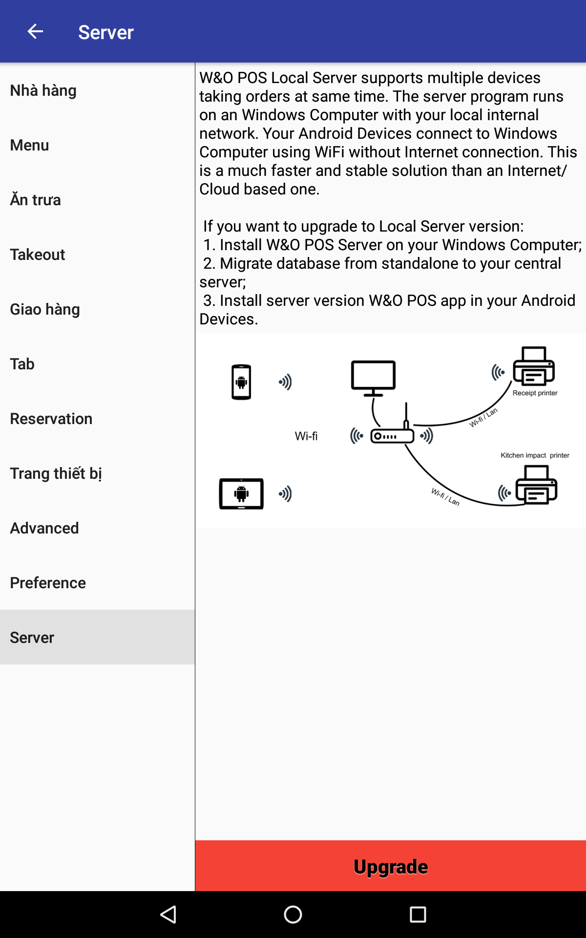
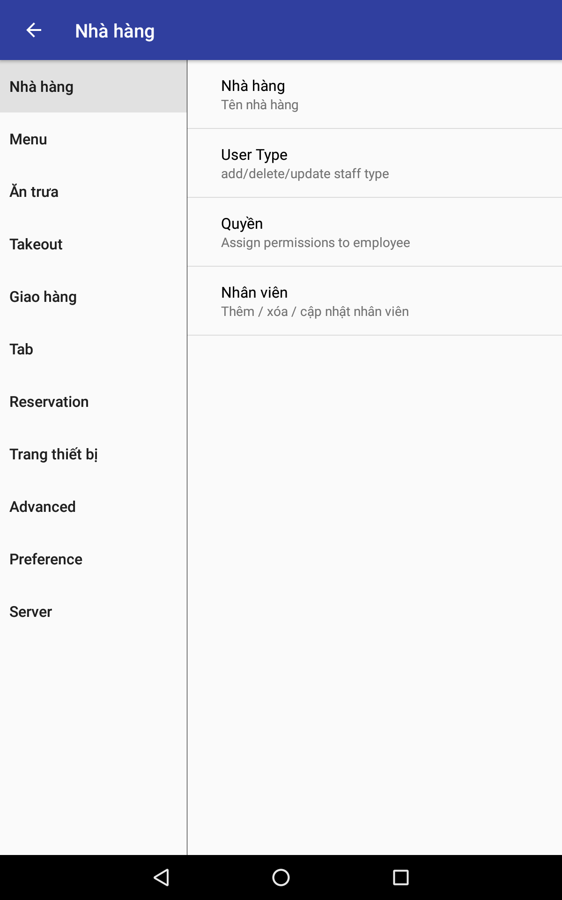
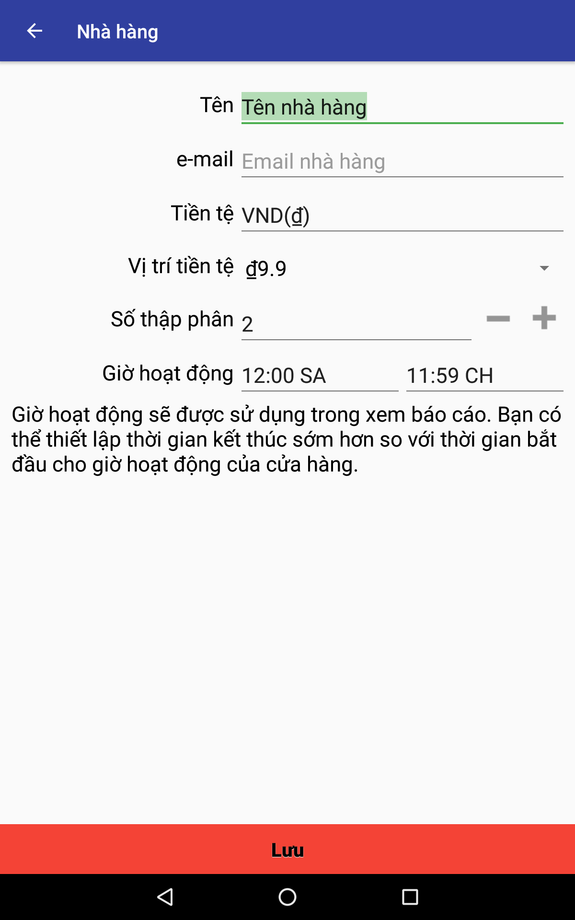
Có thể lưu ở MST_COMMON

 | MST_CATEGORIES
 | ID | Số sinh tự động
 | CATEGORY_CD
 | CATEGORY_NM

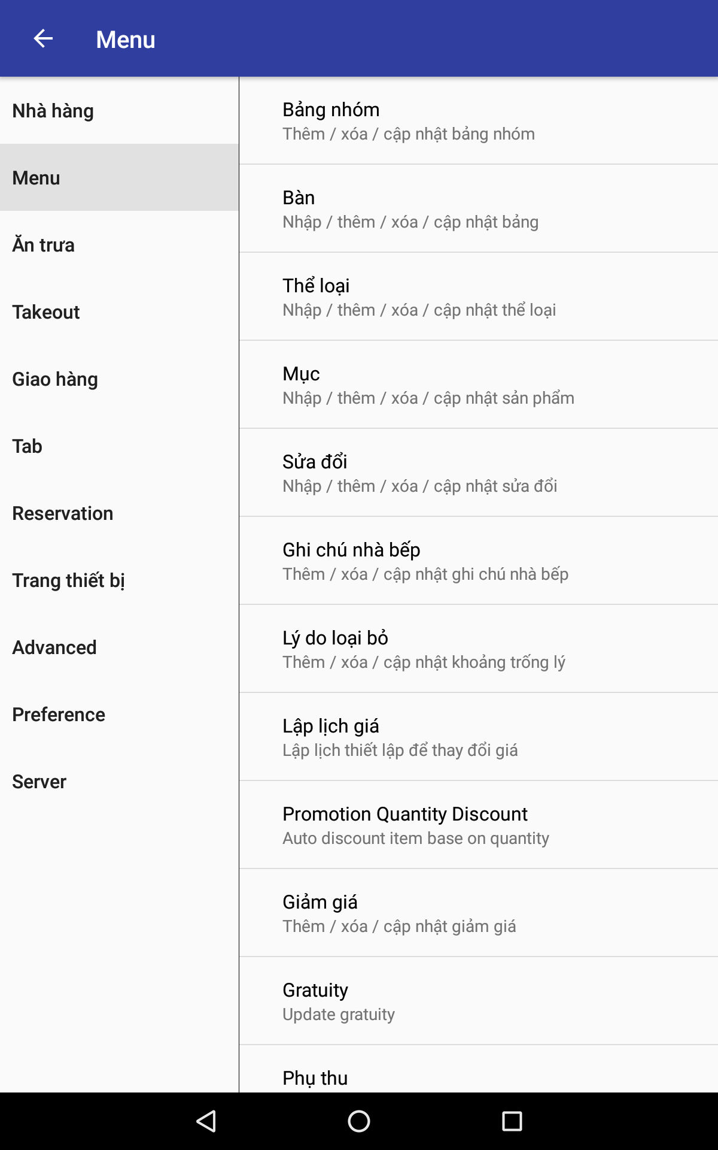
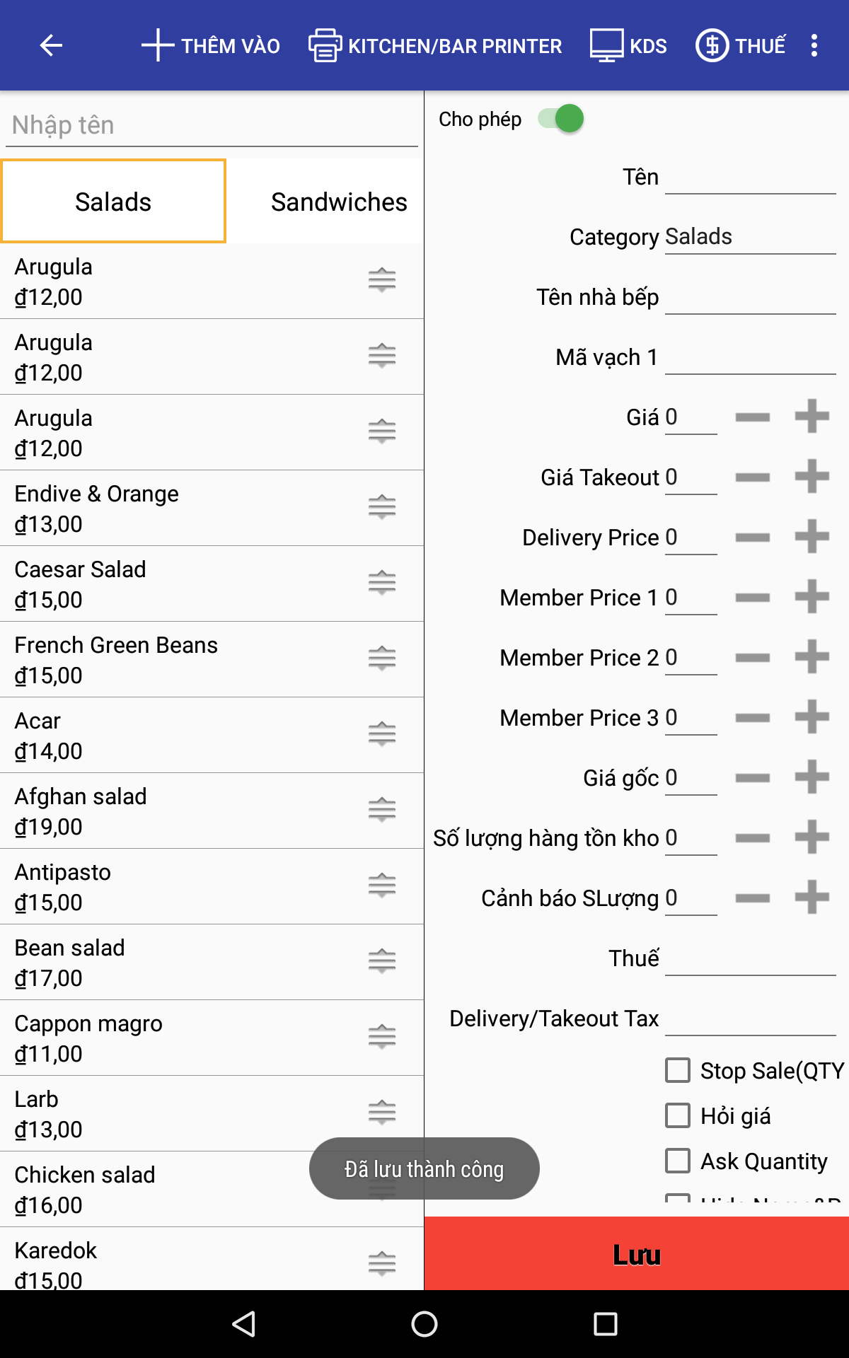
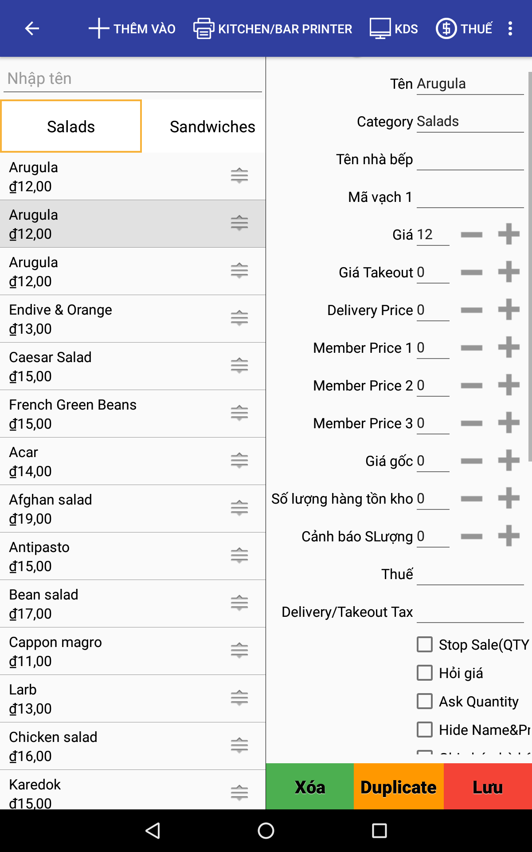

 | MST_PRODUCTS
 | ID | Số sinh tự động
 | CATEGORY_CD
 | PRODUCT_CD
 | PRODUCT_NAME
 | PRICE |  | Gía tiền ăn tại nhà hàng
 | PRICE_TAKEOUT |  | Gía tiền mua mang về
 | PRICE_DELIVERY |  | Gía đi giao hàng cho khách
 | TAX |  | Thuế

